상품제안서
충전식 온수찜질기 밍크 복대형 | 상품코드: S29536

 |  |  |  |  |  |  | 02-713-8555 | www.synergygift.co.kr
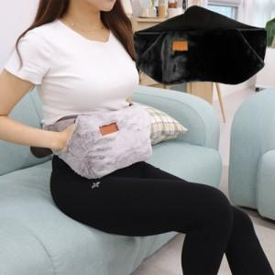

【상세/제작정보】 | 3중 안전장치의 특허받은 전기충전식 온수찜질기입니다.

【인쇄/포장옵션】 | 스티커 / 기본케이스

【공급단가】 | 수량 | 30~ | 50~ | 100~ | 300~ | 500~
*VAT별도 | 단가 | 21,710원 | 21,370원 | 20,870원 | 20,040원 | 19,200원

【상품 URL】 | https://www.synergygift.co.kr:443/src/goods_detail.php?gdno=29536

